关系图
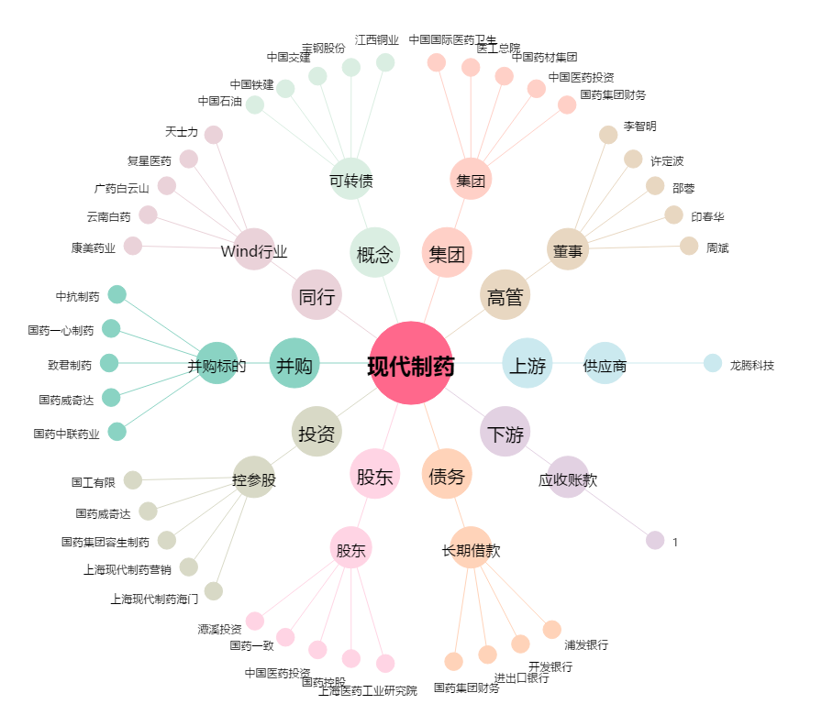
现代制药[600420.SH] - 关系概览图

